Лист1
РАБОЧИЙ ТЕХНИЧЕСКИЙ ОТЧЕТ |  |  |  |  | НОМЕР: 2020 05 GN 0003
 |  |  |  |  | ДАТА: 18 05 2020
Наименование предприятия |  |  |  | ООО Бухороавтотеххизмат
Ф.И.О. составившего отчет |  |  |  | Камалов Жасурбек Умарович
Номер телефона с кодом города |  |  |  | .+998906147404
Модель |  |  | Идентификационный номер автомобиля |  | Пробег | Дата продажи
Spark |  |  | XWBMF48NELA508747 |  | 5260 | 30 01 2020
Обстоятельства при которых обнаружена проблема |  |  |  | Описание проблемы
 |  |  |  | Мижоз автомашина антифриз камайгани буйича мурожаат килдилар. Автомашина тулик текширилганда двигател мойи антифризга антифриз эса мойга аралашган холтга келган. МDI мосламаси билан текширилганда хеч кандай камчилик йуклиги маълум булди. Двигатель ут олиш свечасини очиб текшириб курдик нормада. Двигатель компресияси хам нормал холатда. Автомашинага газбалон ускунаси урнатилмаган.
А. |  | Автомобиль стоял, двигатель не работал
В. | Автомобиль находился в движении: |  |  | Информация относительно проблемы (Приложить фотграфии неисправности)
 |  | При торможении
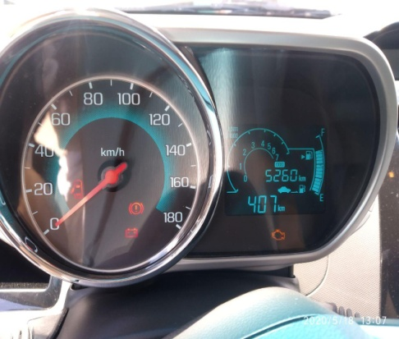
 |  | При переходе от ускорения к накату
 |  | При переключение на задний ход |  | 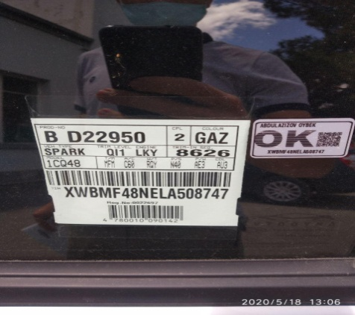
 |  | При повороте
 |  | При ускорении
 |  | При замедлении
 |  | При ______ оборотах в минут
 |  | При любой скорости
 |  | На неровной дороге
 |  | На _____ передаче
С. | При использовании:
 |  | Тормозов |  | 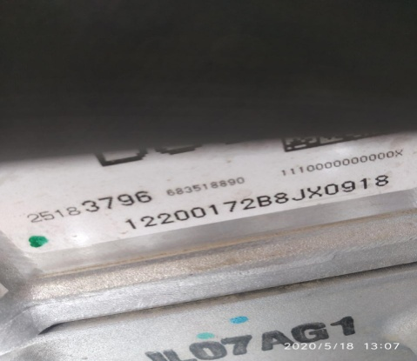 | 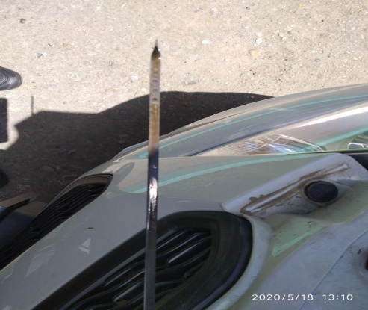
 |  | При повороте руля
 |  | При выключении сцепления
 |  | Обогревателя / кондиционера
 |  | При работе стеклоочистит / омывателя
 |  | При включении радио / CD проигрыват
 |  | Обогревателя заднего стекла
 |  | Прочее
D. | При работе двигателя:
 |  | При запуске |  | 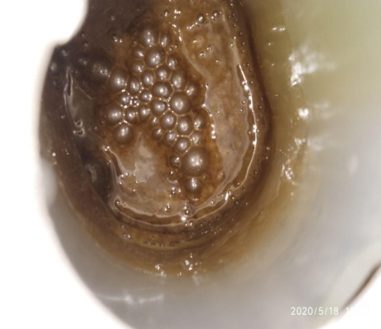 | 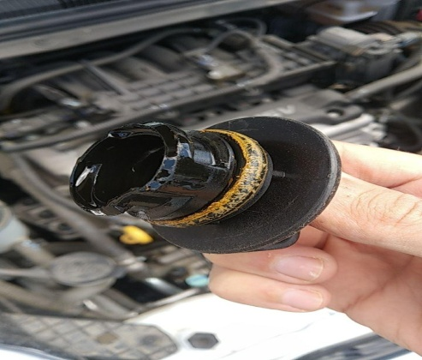
 |  | При прогреве
 |  | На холотом ходу
 |  | При горячем двигателе
E. | Возникает:
 |  | При ускорении
 |  | При высоких оборотах двигателя
 |  | При большой скорости
 |  | При большой загрузке багажника
F. | Когда случается по времени: |  |  | Информация о проблемной детали
 |  | Всегда |  | Номер детали по каталогу: | 25183796
 |  | Иногда |  | Наименование детали: | Dvigatel
 |  | После _____ км движения |  | Название поставщика: | Power Train.uz
 |  | После _____ минут езды |  | LOT № детали: | B12D212200172B8JX0918
Действия инженера по гарантии дилерского предприятия |  |  |  | Power Train.uz ходимлари билан телефон оркали ушбу нуксон буйича гаплашилди. Двигатель (головка) болтлари нормада котирилмаганлиги аникланди. Мижоз двигател алмаштириб беришимизни сурайди.

Ответственный Отдел по принятию мер и исследованию проблемы

 |  |  |  | (заполняется со стороны Отдела Гарантии качества АО "GM Uzbekistan")

